CONTROL DE ASISTENCIA
 |  |  |  |  |  |  |  |  | 0.6

MINICODIGO | 350 | MINICODIGO |  | MINICODIGO |  | MINICODIGO
CODIGO | 350 | CODIGO |  | CODIGO |  | CODIGO |  | CODIGO
MODELO | LRF301S | MODELO |  | MODELO |  | MODELO |  | MODELO
OFERTA1 |  |  |  | OFERTA2
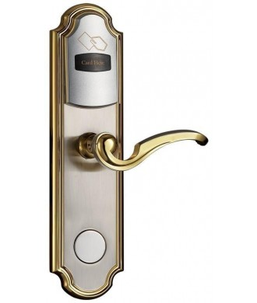
PRECIO | S/.560.00 | PRECIO | S/.0.00 | PRECIO | S/.0.00 | PRECIO | S/.0.00 | PRECIO | S/.0.00
CARACTERISTICAS |  | CARACTERISTICAS |  | CARACTERISTICAS |  | CARACTERISTICAS |  | CARACTERISTICAS
 |  |  |  |  |  |  |  | Capacidad de Reconocer Huellas dactilares | NO

CONTENIDO DEL PAQUETE |  | CONTENIDO DEL PAQUETE |  | CONTENIDO DEL PAQUETE |  | CONTENIDO DEL PAQUETE |  | CONTENIDO DEL PAQUETE
Chapa Frontal (Incluyendo el empaque de Goma)
Chapa Inferior(Incluyendo el empaque de Goma)
Tabular Latch Mortise
Strike Plate
Strike Box
2 Llaves mecanicas
Manual de Usuario
4 pilas AA

OTRAS CARACTERISTICAS |  | OTRAS CARACTERISTICAS |  | OTRAS CARACTERISTICAS |  | OTRAS CARACTERISTICAS |  | OTRAS CARACTERISTICAS

MINICODIGO |  | MINICODIGO |  | MINICODIGO |  | MINICODIGO |  | MINICODIGO
CODIGO |  | CODIGO |  | CODIGO |  | CODIGO |  | CODIGO
MODELO |  | MODELO |  | MODELO |  | MODELO |  | MODELO
 |  | OFERTA3

PRECIO | S/.0.00 | PRECIO | S/.0.00 | PRECIO | S/.0.00 | PRECIO | S/.0.00 | PRECIO | S/.0.00
CARACTERISTICAS |  | CARACTERISTICAS |  | CARACTERISTICAS |  | CARACTERISTICAS |  | CARACTERISTICAS

CONTENIDO DEL PAQUETE |  | CONTENIDO DEL PAQUETE |  | CONTENIDO DEL PAQUETE |  | CONTENIDO DEL PAQUETE |  | CONTENIDO DEL PAQUETE

OTRAS CARACTERISTICAS |  | OTRAS CARACTERISTICAS |  | OTRAS CARACTERISTICAS |  | OTRAS CARACTERISTICAS |  | OTRAS CARACTERISTICAS

